관련서류
관 련 서 류

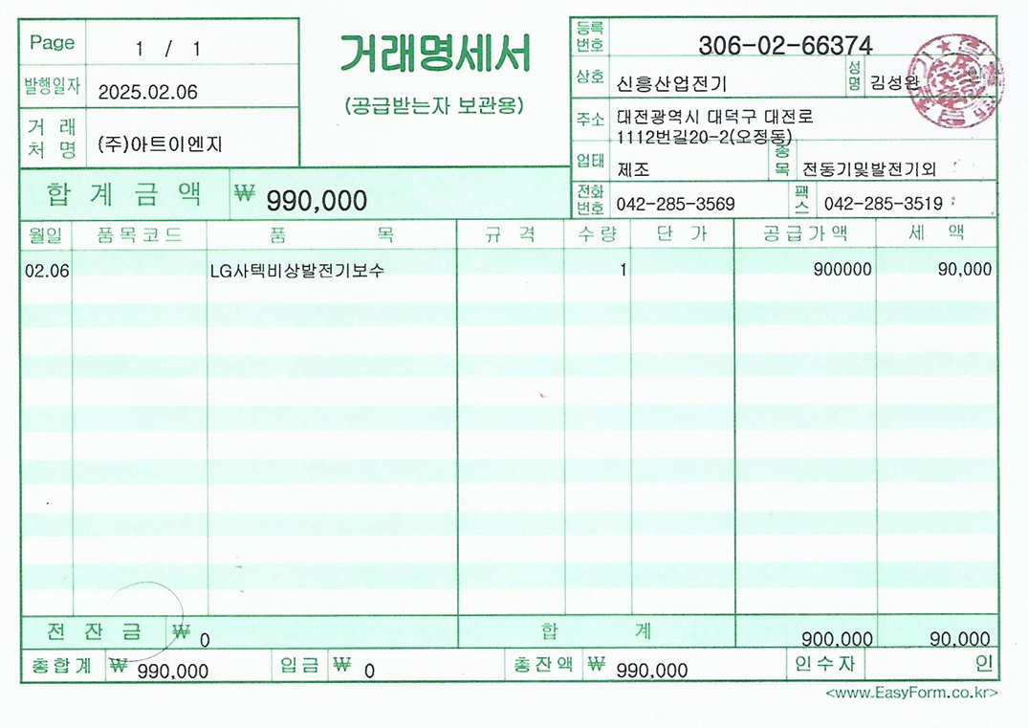

자 재 거 래 명 세 서

